Identificación de Equipos
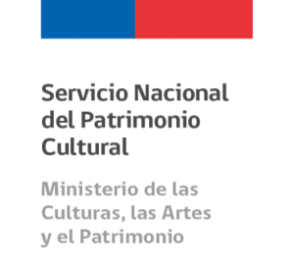

Anexo 4 Resultados compromisos de gestión 2017 - CDC

RESULTADOS CONVENIO DE DESEMPEÑO COLECTIVO 2017: Dirección de Bibliotecas, Archivos y Museos (ver nota)

Identificación de Equipos

Identificación Equipo de Trabajo CDC 2017 Servicio Nacional del Patrimonio Cultural | Cantidad Personas Componen el Equipo 2017 | N° Metas Comprometidas 2017 por Equipo | Porcentaje de Cumplimiento Global de Metas por Equipo 2017 | Porcentaje de Incremento por Desempeño Colectivo 2017

Biblioteca Nacional (BN) | 188 | 3 | 100% | 8%
Sistema Nacional de Bibliotecas Públicas (SNBP) | 448 | 3 | 100% | 8%
Subdirección de Archivos (SA) | 95 | 3 | 98.4% | 8%
Museo Histórico Nacional (MHN) | 49 | 4 | 100% | 8%
Museo Nacional de Bellas Artes (MNBA) | 51 | 4 | 100% | 8%
Museo Nacional de Historia Natural (MNHN) | 75 | 3 | 100% | 8%
Subdirección Nacional de Museos (SNM) | 259 | 4 | 99.8% | 8%
Subdirección Nacional de Gestión Patrimonial (SNGP) | 40 | 5 | 100% | 8%
Departamento de Derechos Intelectuales (DDI) | 13 | 3 | 100% | 8%
Consejo de Monumentos Nacionales (CMN) | 50 | 3 | 100% | 8%
Gabinete de Dirección (GABINETE) | 62 | 5 | 100% | 8%
Subdirección de Planificación y Presupuesto (SPP) | 47 | 3 | 100% | 8%
Subdirección de Administración y Finanzas (SAF) | 54 | 6 | 100% | 8%
Total general de personas de la institución 2017 (Dotación Efectiva al 31 de diciembre de 2017) |  |  | 1447

Nota: Ley N°21.045, crea el Ministerio de las Culturas, las Artes y el Patrimonio y con la entrada en vigencia de la nueva institucionalidad, a contar del 1 de marzo de 2018, se crea el Servicio Nacional del Patrimonio Cultural, continuador legal de la Dirección de Bibliotecas, Archivos y Museos (Dibam).

